Carte
 |  | Colonnes masquées
 |  | Alger Centre | 0
 |  | Sidi M'Hamed | 0
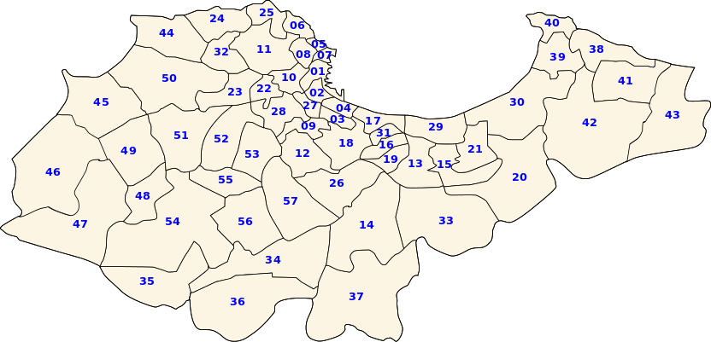
 |  | El Madania | 0
 |  | Belouizdad | 0
 |  | Bab El Oued | 0
 |  | Bologhine | 0
 |  | Casbah | 0
 |  | Oued Koriche | 0
 |  | Bir Mourad Raïs | 0
 |  | El Biar | 0
 |  | Bouzareah | 0
 |  | Birkhadem | 0
 |  | El Harrach | 0
 |  | Baraki | 0
 |  | Oued Smar | 0
 |  | Bachdjerrah | 0
 |  | Hussein Dey | 0
 |  | Kouba | 0
 |  | Bourouba | 0
 |  | Dar El Beïda | 0
 |  | Bab Ezzouar | 0
 |  | Ben Aknoun | 0
 |  | Dely Ibrahim | 0
 |  | El Hammamet | 0
Fouka - Bousmail | Route 1-1 | Raïs Hamidou | 0
 | Route 1-2 | Djasr Kasentina | 0
 | Route 1-3 | El Mouradia | 0
 | Route 1-4 | Hydra | 0
 | Route 1-5 | Mohammadia | 0
 | Route 1-6 | Bordj El Kiffan | 0
 |  | El Magharia | 0
 |  | Beni Messous | 0
 |  | Les Eucalyptus | 0
 |  | Birtouta | 0
 |  | Tessala El Merdja | 0
 |  | Ouled Chebel | 0
 |  | Sidi Moussa | 0
 |  | Aïn Taya | 0
 |  | Bordj El Bahri | 0
 |  | El Marsa | 0
 |  | H'raoua | 0
 |  | Rouïba | 0
 |  | Reghaïa | 0
 |  | Aïn Benian | 0
 |  | Staoueli | 0
 |  | Zeralda | 0
 |  | Mahelma | 0
 |  | Rahmania | 0
 |  | Souidania | 0
 |  | Cheraga | 0
 |  | Ouled Fayet | 0
 |  | El Achour | 0
 |  | Draria | 0
 |  | Douera | 0
 |  | Baba Hassen | 0
 |  | Khraicia | 0
 |  | Saoula | 0
 |  |  | 0
 |  |  | 0

